信息表
 | 土地证 |  |  |  |  |  |  |  |  |  | 建设用地规划许可证 | 项目 | 总用地面积
 | 证号 | 土地使用权人 | 座落 | 地类（用途） | 使用权类型 | 终止日期 | 使用权面积 |  |  |  |  | 中关村电子城西区E8-2项目 | 30100 |  | 地上容积率 | 2.16
 | 京朝国用（2011出）第00172号 | 北京中关村电子城建设有限公司 | 朝阳区中关村科技园区电子城西区E8-2地块 | 综合（研发、生产、办公）、地下综合、地下车库 | 出让 | 2059-07-12 | 30086.78
 |  |  |  |  |  |  |  |  |  |  | 建设工程规划许可证
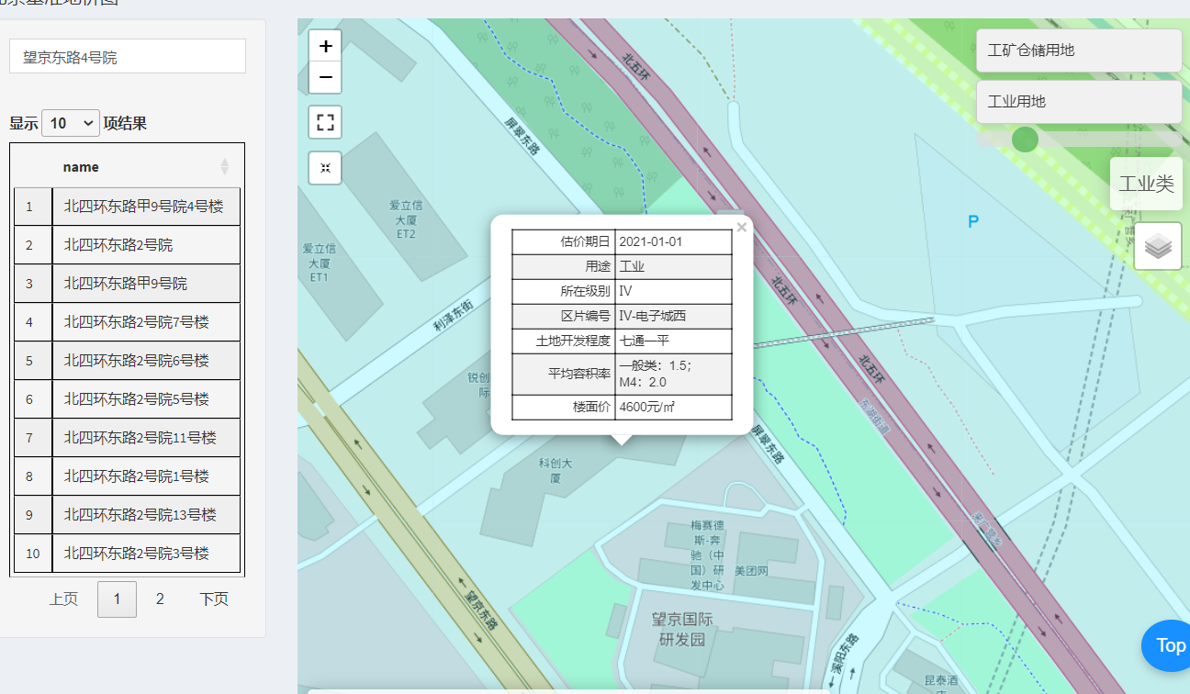
 |  | 面积 | 租金 |  |  |  |  |  |  |  |  |  |  | 建筑面积 |  | 层数 |  | 高度
 | 地下2层面积 | 5336.6 |  |  |  |  |  |  |  |  | 序号 | 项目性质 | 总建筑面积 | 地上 | 地下 | 地上 | 地下 | 地上 | 地下 | 栋数
 | 地下1层面积 | 2854.99 |  |  |  |  |  |  |  |  | 1 | 电子城西区E8-2研发中心 | 88738.77 | 64930.56 | 23808.21 | 8 | 2 | 36 | -8.7 | 1
 | 1层面积 | 4892.34 | 7.5 | 36692.55 |  |  |  |  |  |  | 2 | 人防出入口 | 202 | 56.71 | 145.29 | 1 | 2 | 3.7 | -8.7 | 1
 | 2-8层面积 | 42775.03 | 4.88 | 208742.1464 |  |  |  |  |  |  |  | 总计 | 88940.77 | 64987.27 | 23953.5 | —— | —— | —— | —— | 2
 | 总计 | 55858.96

不动产权证书
序号 | 证号 | 权利人 | 座落 | 权利类型 | 权利性质 | 用途 | 总层数 | 所在层数 | 部位及房号 | 面积 | 结构
1 | 京（2016）朝阳区不动产权第0036187号 | 北京恒基伟业移动通讯技术有限公司 | 朝阳区望京东路4号院1号楼-2层-204 | 房屋所有权 | 商品房 | 地下车库 | 08（-02） | -2 | -204 | 5336.6 | 钢混
2 | 京（2016）朝阳区不动产权第0036505号 |  | 朝阳区望京东路4号院1号楼-1层-106 |  |  | 地下车库 |  | -1 | -106 | 2854.99 |  |  | 地下车库面积合计 | 8191.59 | 地下面积占比 | 0.15
3 | 京（2016）朝阳区不动产权第0036201号 |  | 朝阳区望京东路4号院1号楼1层103 |  |  | 研发中心 |  | 1 | 103 | 948.03 |  |  | 地上研发面积合计 | 47667.37 | 地上面积占比 | 0.85
4 | 京（2016）朝阳区不动产权第0036496号 |  | 朝阳区望京东路4号院1号楼1层104 |  |  |  |  | 1 | 104 | 934.94 |  |  | 总计 | 55858.96
5 | 京（2016）朝阳区不动产权第0036495号 |  | 朝阳区望京东路4号院1号楼1层105 |  |  |  |  | 1 | 105 | 257.68
6 | 京（2016）朝阳区不动产权第0036504号 |  | 朝阳区望京东路4号院1号楼1层106 |  |  |  |  | 1 | 106 | 1754.23
7 | 京（2016）朝阳区不动产权第0036203号 |  | 朝阳区望京东路4号院1号楼1层107 |  |  |  |  | 1 | 107 | 997.46
8 | 京（2016）朝阳区不动产权第0036205号 |  | 朝阳区望京东路4号院1号楼2层202 |  |  |  |  | 2 | 202 | 2037.18
9 | 京（2016）朝阳区不动产权第0036214号 |  | 朝阳区望京东路4号院1号楼2层203 |  |  |  |  | 2 | 203 | 1368.79
10 | 京（2016）朝阳区不动产权第0036212号 |  | 朝阳区望京东路4号院1号楼2层204 |  |  |  |  | 2 | 204 | 1809.21
11 | 京（2016）朝阳区不动产权第0036209号 |  | 朝阳区望京东路4号院1号楼2层205 |  |  |  |  | 2 | 205 | 1045.62
12 | 京（2016）朝阳区不动产权第0036503号 |  | 朝阳区望京东路4号院1号楼3层302 |  |  |  |  | 3 | 302 | 2053.82
13 | 京（2016）朝阳区不动产权第0036502号 |  | 朝阳区望京东路4号院1号楼3层303 |  |  |  |  | 3 | 303 | 4410.37
14 | 京（2016）朝阳区不动产权第0036501号 |  | 朝阳区望京东路4号院1号楼3层304 |  |  |  |  | 3 | 304 | 1045.62
15 | 京（2016）朝阳区不动产权第0036500号 |  | 朝阳区望京东路4号院1号楼4层402 |  |  |  |  | 4 | 402 | 1981.75 |  | 研发实验室
16 | 京（2016）朝阳区不动产权第0036499号 |  | 朝阳区望京东路4号院1号楼4层403 |  |  |  |  | 4 | 403 | 51.71
17 | 京（2016）朝阳区不动产权第0036498号 |  | 朝阳区望京东路4号院1号楼4层404 |  |  |  |  | 4 | 404 | 4410.03
18 | 京（2016）朝阳区不动产权第0036497号 |  | 朝阳区望京东路4号院1号楼4层405 |  |  |  |  | 4 | 405 | 1969.87
19 | 京（2016）朝阳区不动产权第0036208号 |  | 朝阳区望京东路4号院1号楼5层502 |  |  |  |  | 5 | 502 | 4410.26
20 | 京（2016）朝阳区不动产权第0036207号 |  | 朝阳区望京东路4号院1号楼5层503 |  |  |  |  | 5 | 503 | 51.71
21 | 京（2016）朝阳区不动产权第0036507号 |  | 朝阳区望京东路4号院1号楼5层504 |  |  |  |  | 5 | 504 | 1969.87
22 | 京（2016）朝阳区不动产权第0036178号 |  | 朝阳区望京东路4号院1号楼6层602 |  |  |  |  | 6 | 602 | 60.18
23 | 京（2016）朝阳区不动产权第0036179号 |  | 朝阳区望京东路4号院1号楼6层603 |  |  |  |  | 6 | 603 | 38.43
24 | 京（2016）朝阳区不动产权第0036181号 |  | 朝阳区望京东路4号院1号楼6层604 |  |  |  |  | 6 | 604 | 2594.02
25 | 京（2016）朝阳区不动产权第0036184号 |  | 朝阳区望京东路4号院1号楼6层605 |  |  |  |  | 6 | 605 | 1970.49
26 | 京（2016）朝阳区不动产权第0036506号 |  | 朝阳区望京东路4号院1号楼7层702 |  |  |  |  | 7 | 702 | 60.18
27 | 京（2016）朝阳区不动产权第0036191号 |  | 朝阳区望京东路4号院1号楼7层703 |  |  |  |  | 7 | 703 | 38.43
28 | 京（2016）朝阳区不动产权第0036192号 |  | 朝阳区望京东路4号院1号楼7层704 |  |  |  |  | 7 | 704 | 2678.95
29 | 京（2016）朝阳区不动产权第0036195号 |  | 朝阳区望京东路4号院1号楼7层705 |  |  |  |  | 7 | 705 | 1970.49
30 | 京（2016）朝阳区不动产权第0036196号 |  | 朝阳区望京东路4号院1号楼8层802 |  |  |  |  | 8 | 802 | 60.18
31 | 京（2016）朝阳区不动产权第0036197号 |  | 朝阳区望京东路4号院1号楼8层803 |  |  |  |  | 8 | 803 | 38.43
32 | 京（2016）朝阳区不动产权第0036199号 |  | 朝阳区望京东路4号院1号楼8层804 |  |  |  |  | 8 | 804 | 2678.95
33 | 京（2016）朝阳区不动产权第0036200号 |  | 朝阳区望京东路4号院1号楼8层805 |  |  |  |  | 8 | 805 | 1970.49
 |  |  |  |  |  |  |  |  | 合计 | 55858.96

租赁台账
序号 | 租户 |  | 租赁部位（含楼层） | 建筑面积 | 计租面积 | 合同期限 | 租金涨幅情况 | 日租金（元/天/平方米） |  | 年租金 |  | 物业费 |  | 年物业费 |  | 年度租金及物业费小计
 | 品牌 | 单位名称 |  | 平方米 | 平方米 | 起止年/月/日 |  | 不含税 | 含税 | 不含税 | 含税 | 不含税 | 含税 | 不含税 | 含税 | 含税
1 | 美团 | 北京三快在线科技有限公司 | 北京市朝阳区望京东路4号院B、C座，除B座6层和C座下沉广场上方1层的1500平方米 | 43,782.36 | 43,782.36 | 2025/3/1-2030/2/28 | 租金固定日单价 物业费固定月单价 | 4.65 | 4.88 | 74,271,561.55 | 77,985,139.63 | 28.30 | 每月30.00 | 14,869,480.75 | 15,761,649.60 | 93,746,789.23
2 | 美团 | 北京三快在线科技有限公司 | 北京市朝阳区望京东路4号院B、C座地下车库90个车位 |  | - | 2025/3/1-2030/2/28 | 租金0 物业费固定月单价 | 0.00 | 0.00 | 0.00 | 0.00 | 150.94 | 每月每个车位160元 | 163,018.87 | 172,800.00 | 172,800.00
3 | 美团 | 北京三快在线科技有限公司 | 北京市朝阳区望京东路4号院B、C座地下车库150个车位 |  | - | 2025/3/1-2030/2/28 | 租金固定单价 物业费固定月单价 | 561.90 | 每个每月590 | 1,011,428.57 | 1,062,000.00 | 150.94 | 每月每个车位160元 | 271,698.11 | 288,000.00 | 1,350,000.00
4 | 美团 | 北京三快在线科技有限公司 | 北京市朝阳区望京东路4号院B座-2层礼品店仓库 | 225.00 | 225.00 | 2025/3/1-2030/2/28 | 租金固定日单价 物业费0 | 1.16 | 1.22 | 94,285.71 | 99,000.00 | - | 0.00 | 0.00 | 0.00 | 99,000.00
5 | 都市味蕾 | 北京都市味蕾餐饮管理有限公司 | 北京市朝阳区望京东路4号院C座负一层 | 3,130.31 | 3,130.31 | / | 租金固定日单价 物业费固定月单价 | 3.89 | 4.08 | 4,383,893.71 | 4,603,088.40 | 28.30 | 每月30.00 | 1,063,124.15 | 1,126,911.60 | 5,730,000.00
6 | 映月湾 | 北京映月湾商贸有限公司 | 北京市朝阳区望京东路4号院C座一层 | 840.40 | 787.30 | / | 租金固定日单价 物业费固定日单价 | 7.14 | 7.50 | 2,052,603.57 | 2,155,233.75 | 0.94 | 每日1.00 | 271,098.58 | 287,364.50 | 2,442,598.25
7 | 四为 | 深圳四为教育培训有限公司 | 北京市朝阳区望京东路4号院B座6层部分区域 | 351.00 | 351.00 | 2025/6/16-2030/6/15 | 租金固定日单价 物业费固定日单价 | 4.65 | 4.88 | 595,429.71 | 625,201.20 | 0.94 | 每日1.00 | 120,863.21 | 128,115.00 | 753,316.20
 |  |  |  | 48,329.07 |  |  |  |  |  |  | 86,529,662.98 | 不含车库
 |  |  |  |  |  |  |  |  |  | 含税日租金 | 4.24 | 不含车库

 |  |  |  | 租金
 |  | 锐创国际中心 | 2.5-5.5 | 3.5 |  | 望京SOHO、方恒时代中心有2.5元/天，含物业取暖不含票
 |  | 中轻大厦 | 4-4.7 | 4.2 |  | 145平，月租金1万
 |  | 启明国际大厦 | 6.5 | 6.5 |  | 200多平，月租金1万7500
 |  | 津港 | 4.5 | 4.5
 |  | 中辰大厦 | 4.5 | 4.5 |  | 锐创国际中心 | 面积 | 月租金 | 日租金
 |  | 华彩大厦 | 6 | 6 |  |  | 213.66 | 20000 | 3.1202221598
 |  | 绿地中心 | 3-6.6 | 4.7 |  |  | 280 | 25000 | 2.9761904762
 |  | 保利国际广场 | 4-7.5 | 6.5 |  |  | 143 | 11000 | 2.5641025641
 |  | 望京商务中心 | 4.18-6
 |  | 融科望京中心 | 2.6-4.93 | 3.5
 |  | 望京SOHO | 2.8-7.34 | 4

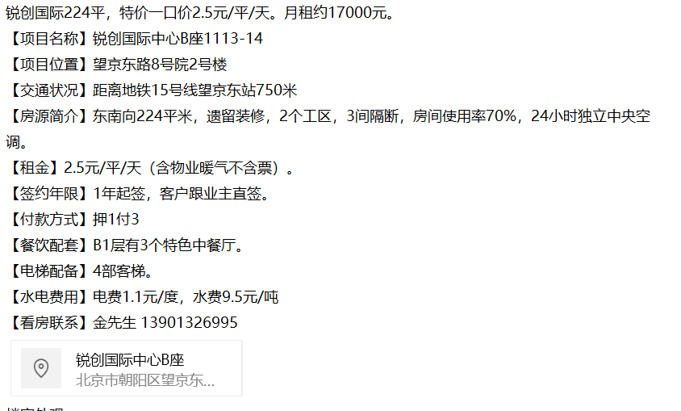

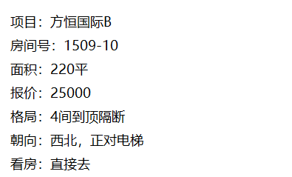
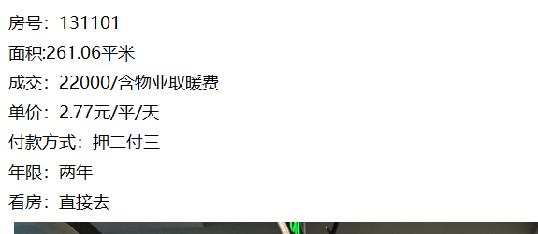
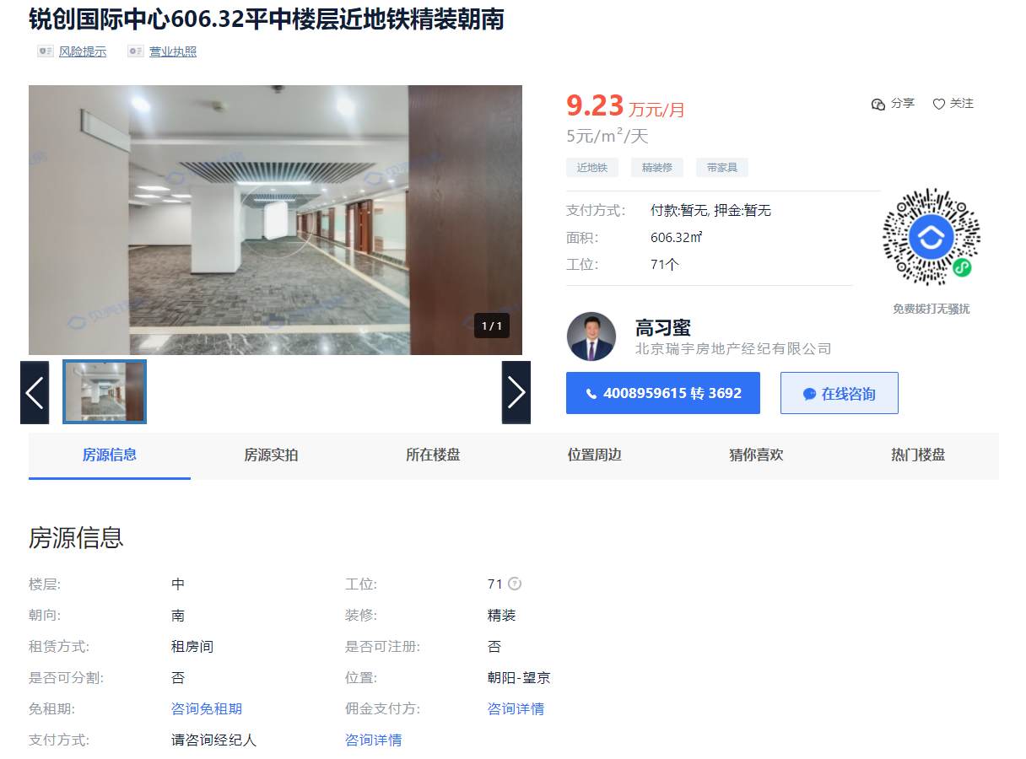

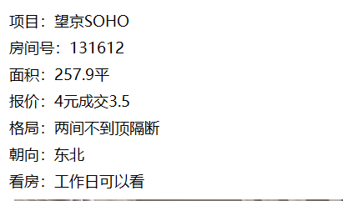
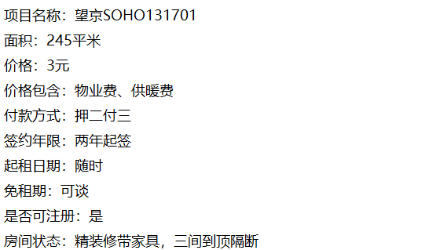

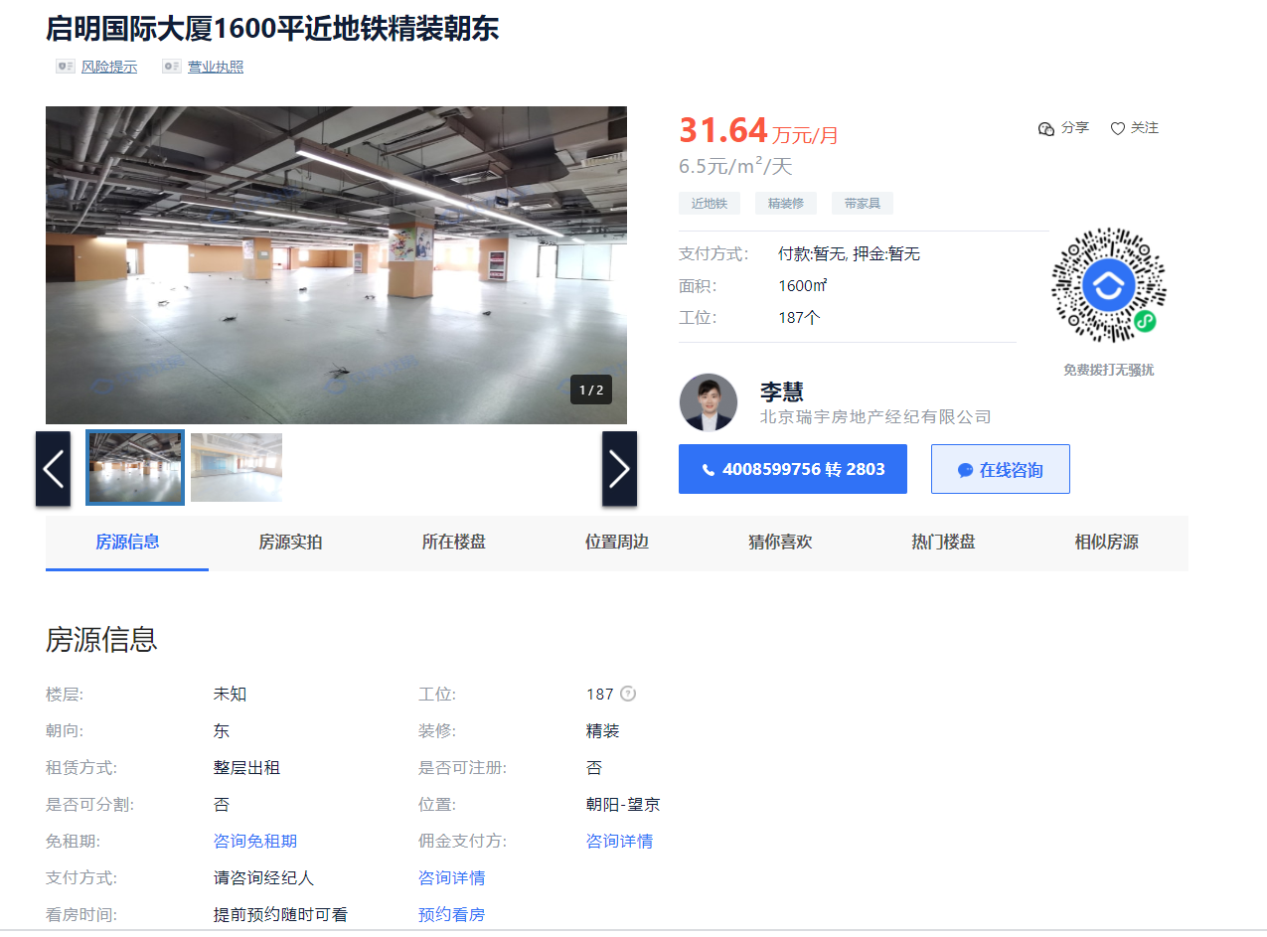
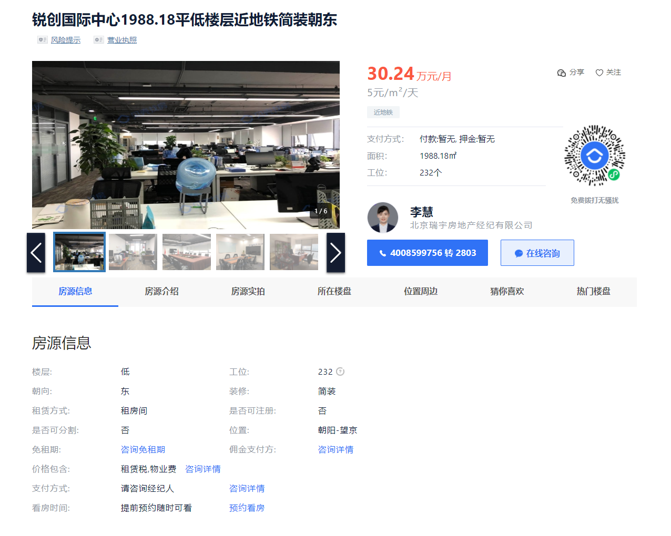

案例中指信息
